상품제안서
파이롯트 아크로드라이브 볼펜(0.5) | 상품코드: S43309

 |  |  |  |  |  |  | 02-713-8555 | www.synergygift.co.kr
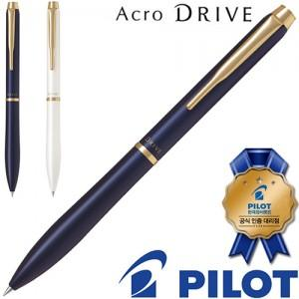

【상세/제작정보】

【인쇄/포장옵션】 | 레이저 / 포장불가능

【공급단가】 | 수량 | 20~ | 50~ | 100~ | 500~ | 1,000~
*VAT별도 | 단가 | 35,360원 | 33,450원 | 31,820원 | 31,000원 | 30,460원

【상품 URL】 | https://www.synergygift.co.kr:443/src/goods_detail.php?gdno=43309

